상품제안서
모나미 플립 3색볼펜(0.7) | 상품코드: S22376

 |  |  |  |  |  |  | 02-713-8555 | www.synergygift.co.kr
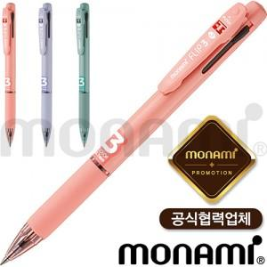

【상세/제작정보】

【인쇄/포장옵션】 | 실크 / OPP(비닐)

【공급단가】 | 수량 | 100~ | 300~ | 1,000~ | 3,000~ | 10,000~
*VAT별도 | 파파야 | 1,590원 | 1,530원 | 1,460원 | 1,430원 | 1,380원
 | 라벤더 | 1,590원 | 1,530원 | 1,460원 | 1,430원 | 1,380원
 | 그린 | 1,590원 | 1,530원 | 1,460원 | 1,430원 | 1,380원

【상품 URL】 | https://www.synergygift.co.kr:443/src/goods_detail.php?gdno=22376

